0.TLS 証書準備
注意：PI推奨するCA種類は3種類があり、今回の検証には種類3ーSelfSignedを利用、正式環境は種類1/2を採用してください。
種類１ | Third-party CA (Issued by GlobalSign, DigiCert, GoDaddy, etc.)
種類２ | Enterprise CA (Issued by your domain/IT)
種類３ | Self-signed (Issued by your server)

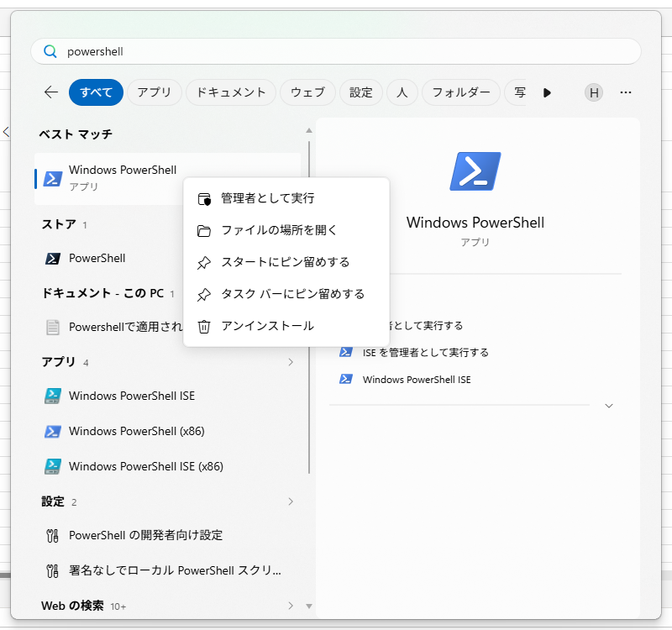
１．PowerShellでTLS証書生成ー（検証時にはAIM設定時に自動生成CAを利用もOK）
 | ①管理員権限でPowerShellを開く | windows start → windows powershell

 | ②命令で証書を生成・アウトプット・インストール
 | ⇒生成 | $cert = New-SelfSignedCertificate ` -DnsName "hostname" ` -CertStoreLocation "Cert:\LocalMachine\My" ` -NotAfter (Get-Date).AddYears(100) | 例：$cert = New-SelfSignedCertificate ` -DnsName "WIN-5S3INEEHQU0" ` -CertStoreLocation "Cert:\LocalMachine\My" ` -NotAfter (Get-Date).AddYears(100)
 | ⇒アウトプット | Export-Certificate ` -Cert $cert ` -FilePath "CA保存Pathと保存名" | 例：Export-Certificate ` -Cert $cert ` -FilePath "D:\certs\myserver.cer"
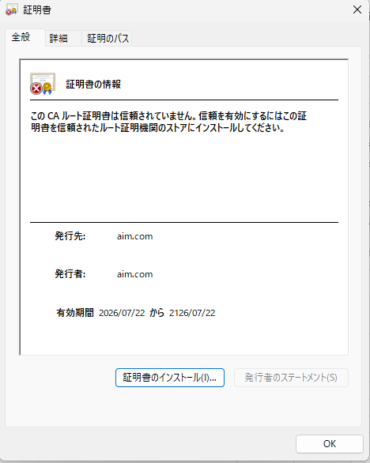
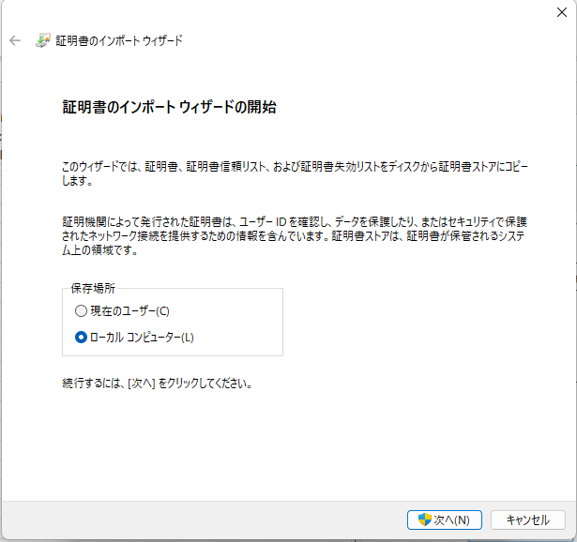
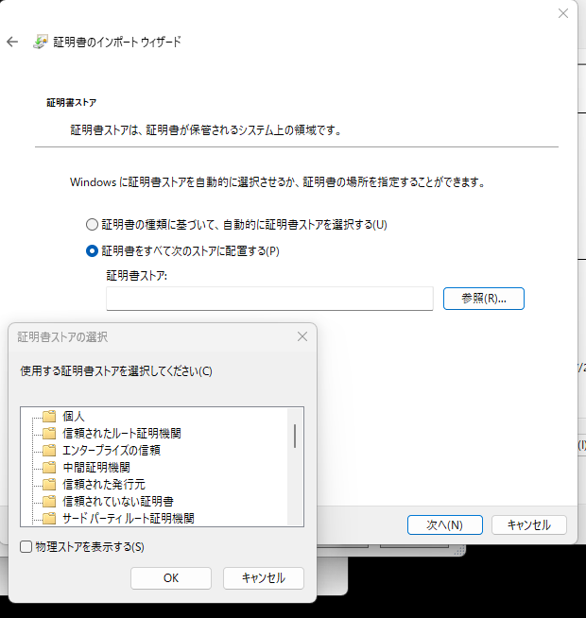
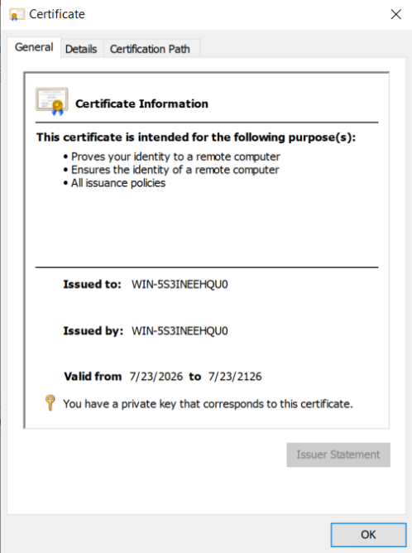
 | ⇒インストール | アウトプットしたCERファイルをダブルクリックしてインストール
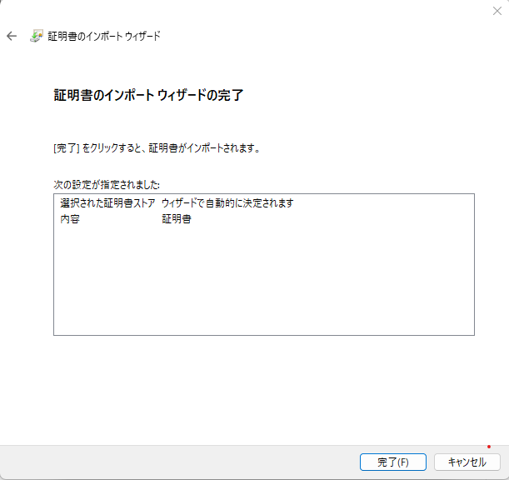

hostname
hostname

hostname
hostname

２．AIM設定

1.AIMインストール
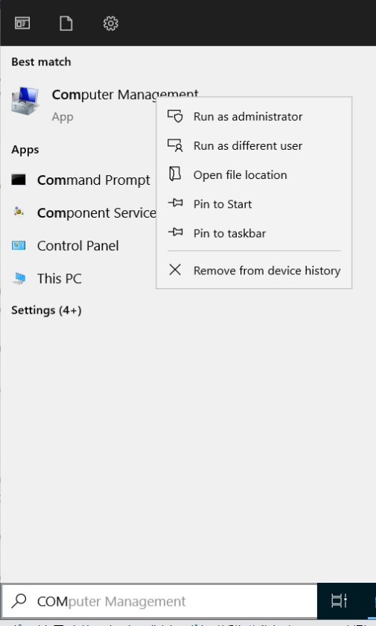
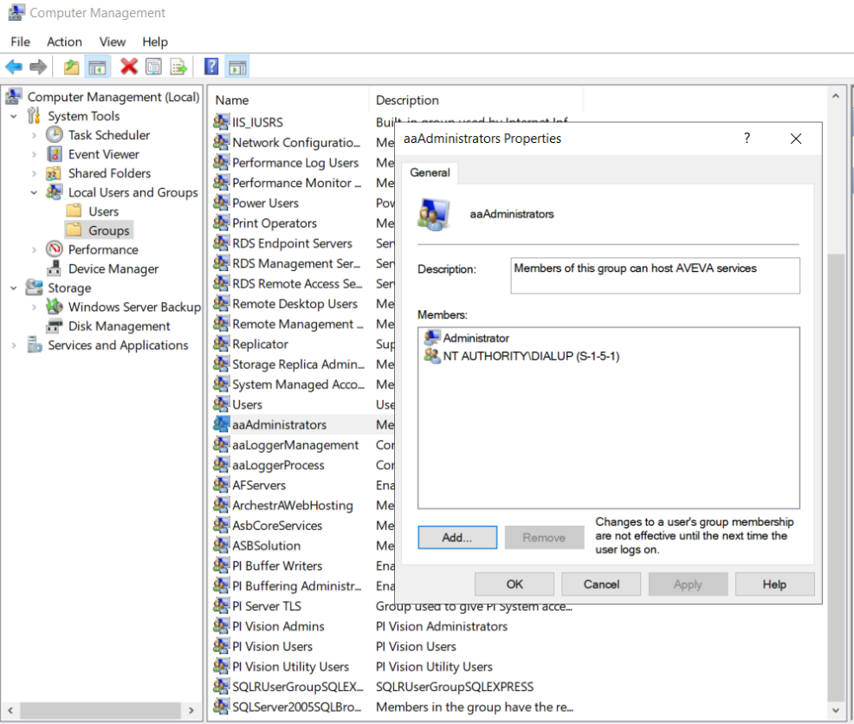
1. Windows aaAdministrators Groupへ「当ユーザー」を追加
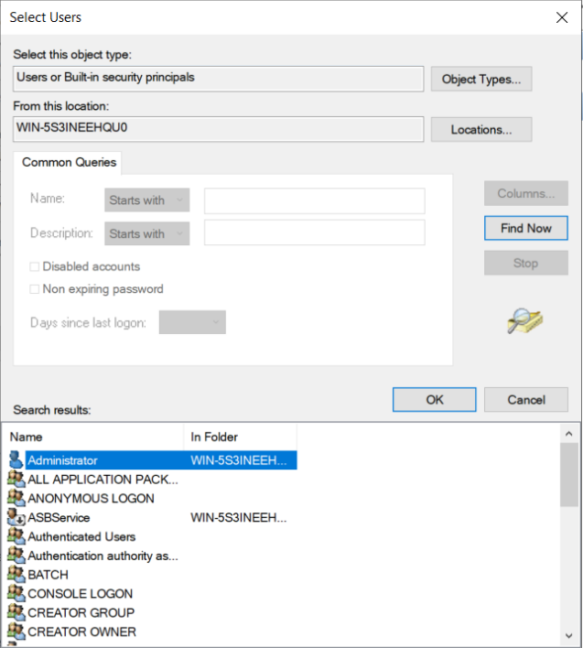
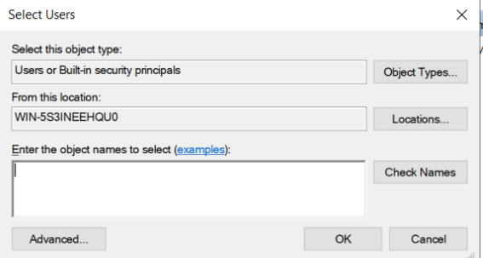

当ユーザーを選定（他に設定したいユーザーでもOK）

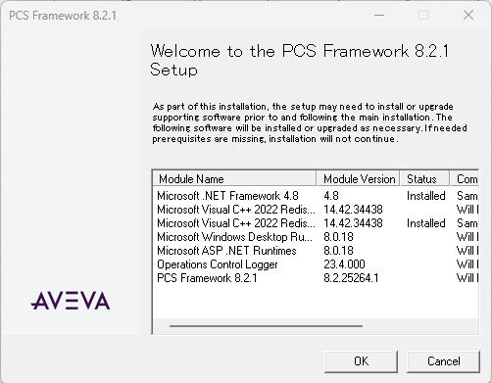
１．AIMインストール
 | ①「AVEVA-PCS-for-PI-8.2.1.exe」をダブルクリックしてインストールを開始させる

 | ②完了したとの画面に「Close」ボタンを押してインストール完了させる

2.PI Server設定
PI Serverインストール時/PI Serverインストール後とも設定可 |  | ＊＊＊注意：PI Serverインストール後にOIDC機能追加する場合は、PI Server再起動必要なので、生産環境なら十分注意必要。
 |  | PI Server start 方法：（生産環境は慎重） １．PowerShellを管理者として実行 ２．cd C:\Program Files\PI\adm ３．./pisrvstop ４．./pisrvstart

 | １．Avevaをダブルクリックしてインストールを開始させる
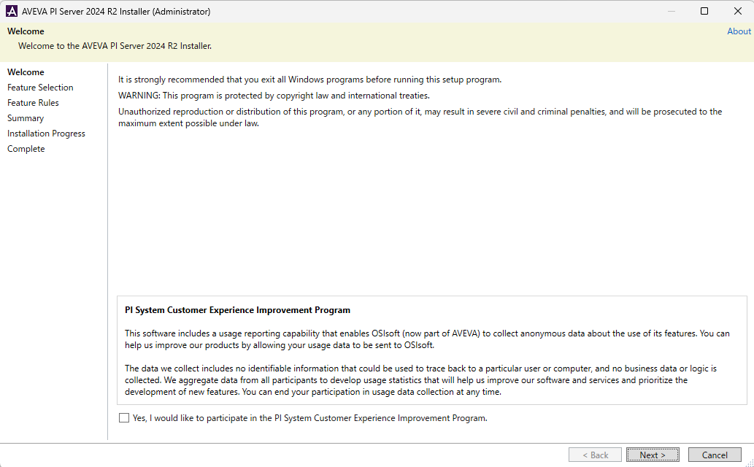
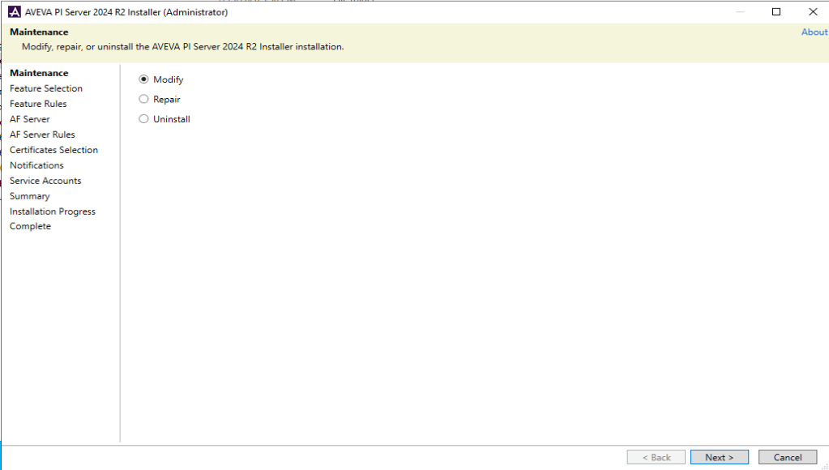

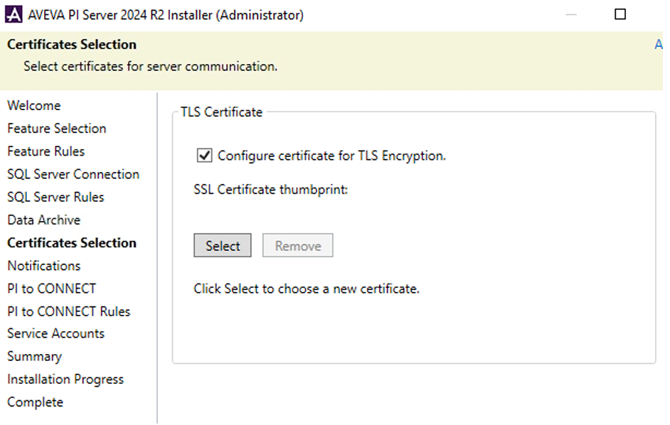
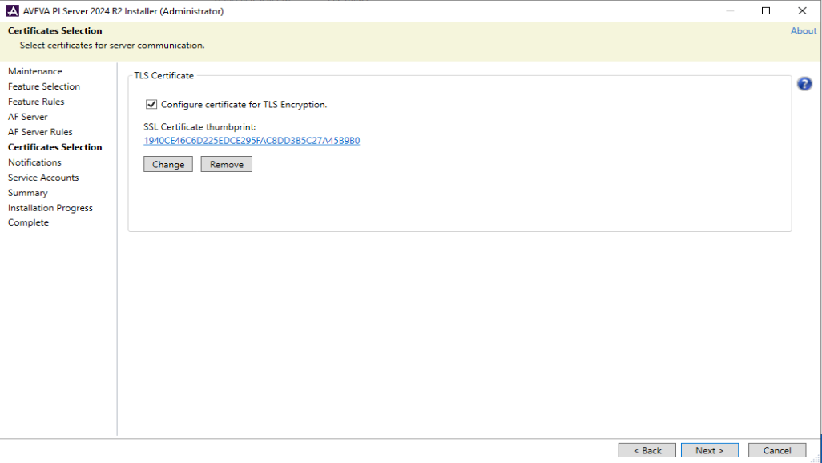

 | ２．ここで「生成・インストールした証書」を選択して設定
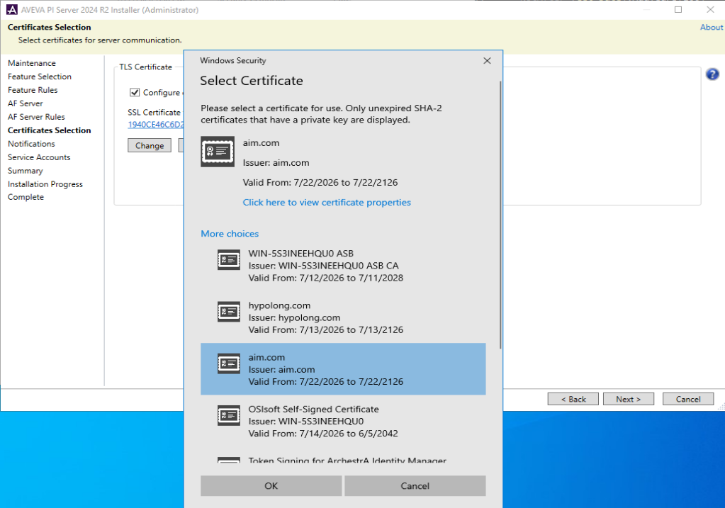

 | ３．最後にAIMでOIDC設定を開始させるとチェック |  | 後でも設定OK、後設定の場合は、ここにあるツールを利用：C:\Program Files\PI\adm\Aveva.PI.OIDCConfigurationTOOL.exe
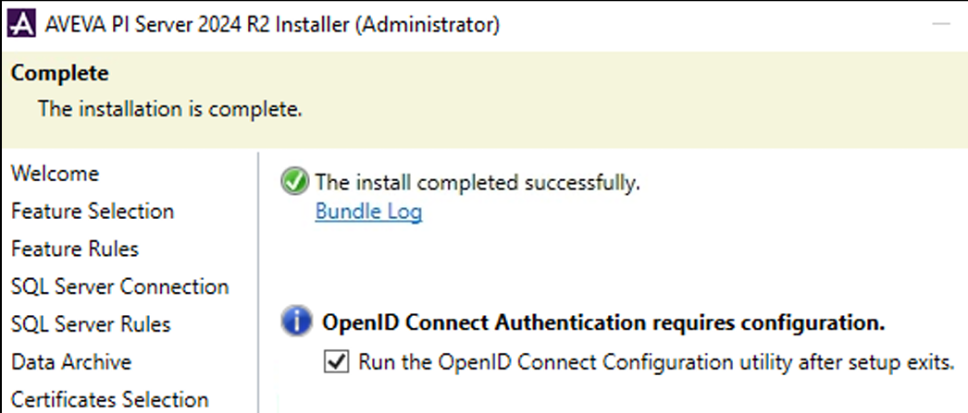

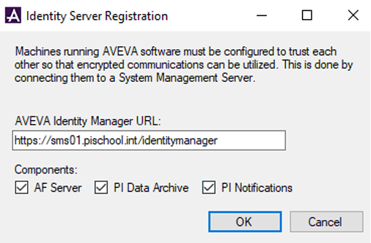

PI Server新規のインストールの場合は、自動的に出てくるが、出てない場合は以下URLを入れる：http://<hostname>/identitymanager

3.AIM設定
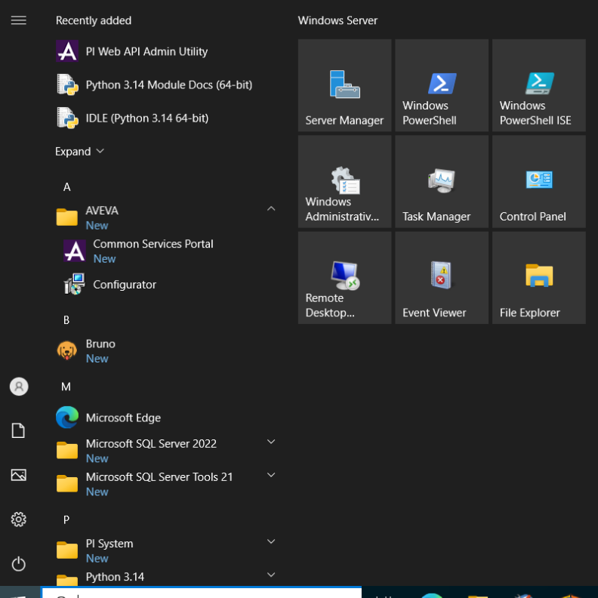
1．AIM設定
 | ①AIM Configurationを起動

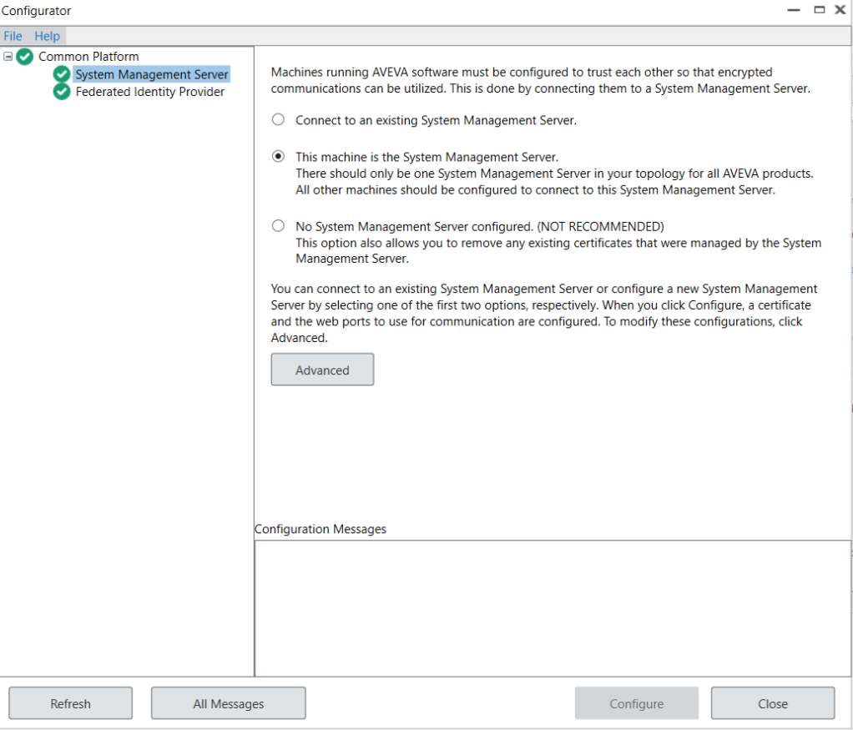
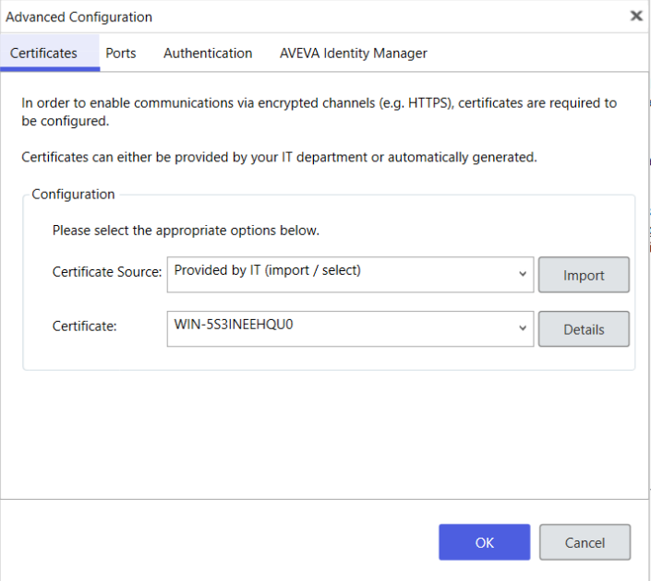
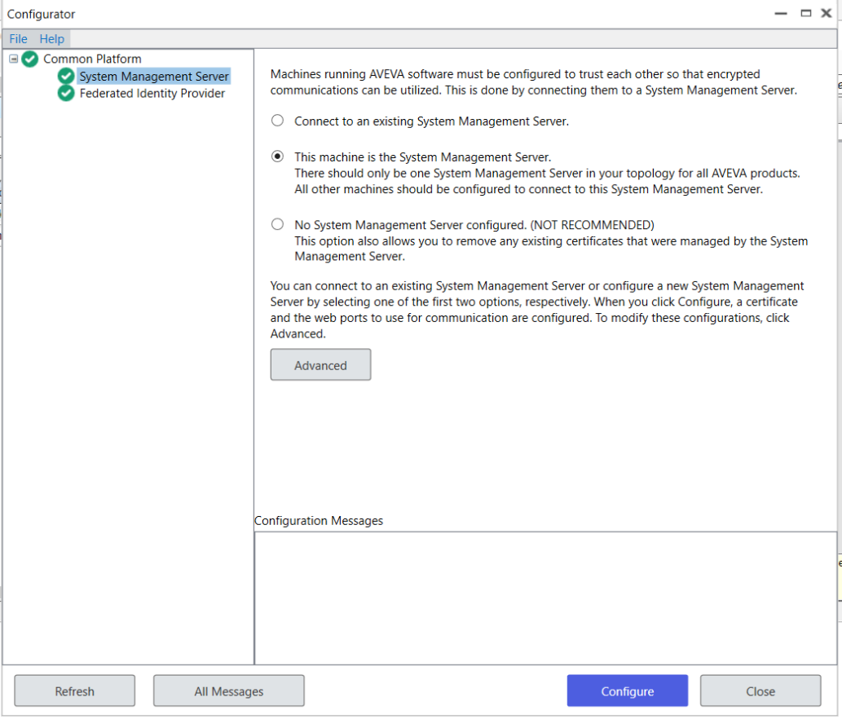
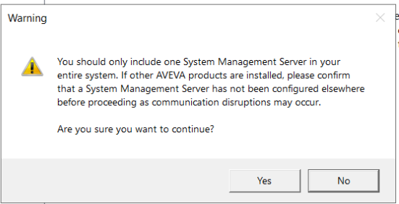
 | ②「This machine is System Management Server」を選択して「Advanced」をクリック
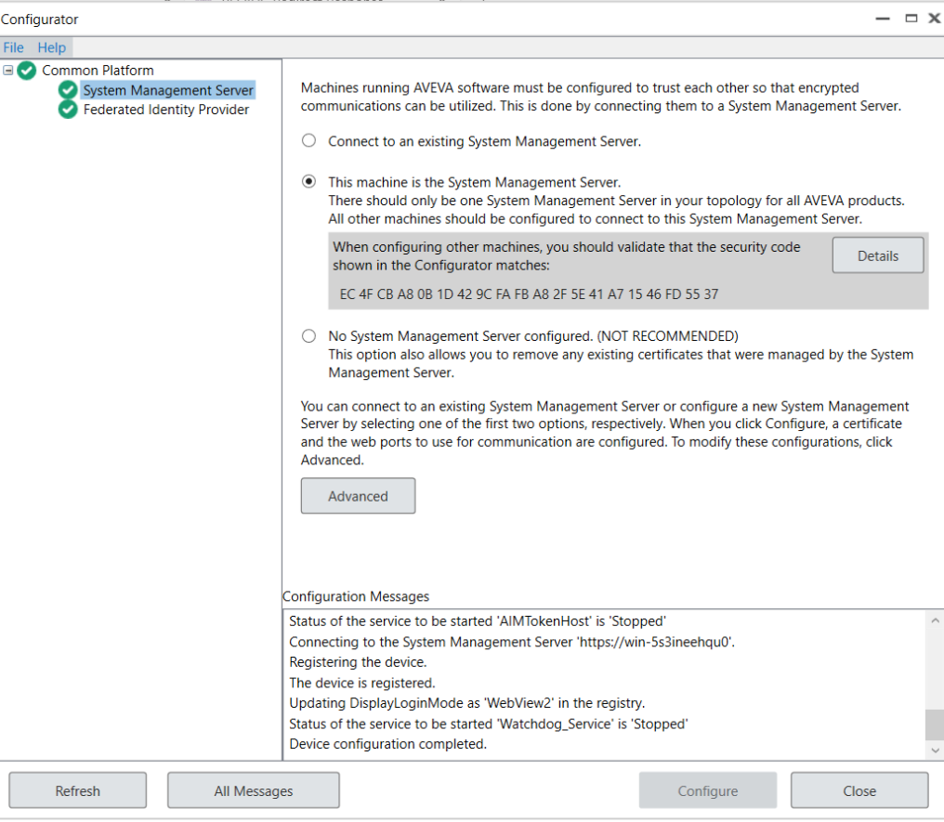

前作成した証書を選択

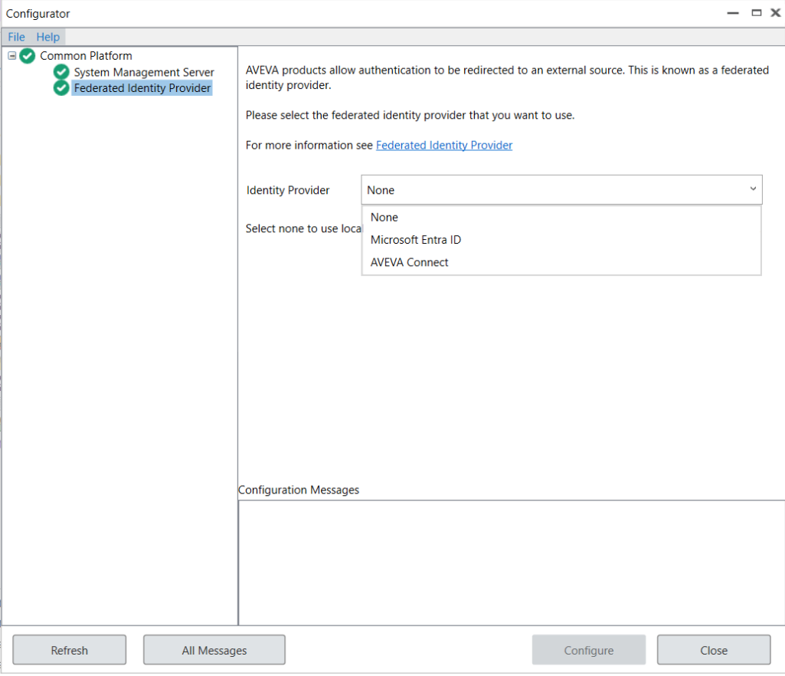
 | ③Windows AD/3rdへの認証連携設定

 | ⇒Windows ADの場合は「None」と選択

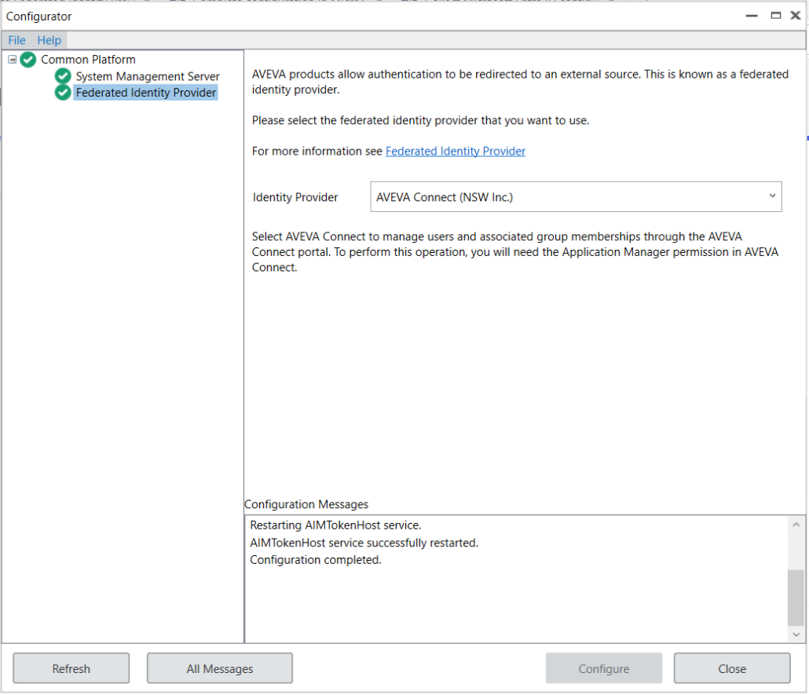
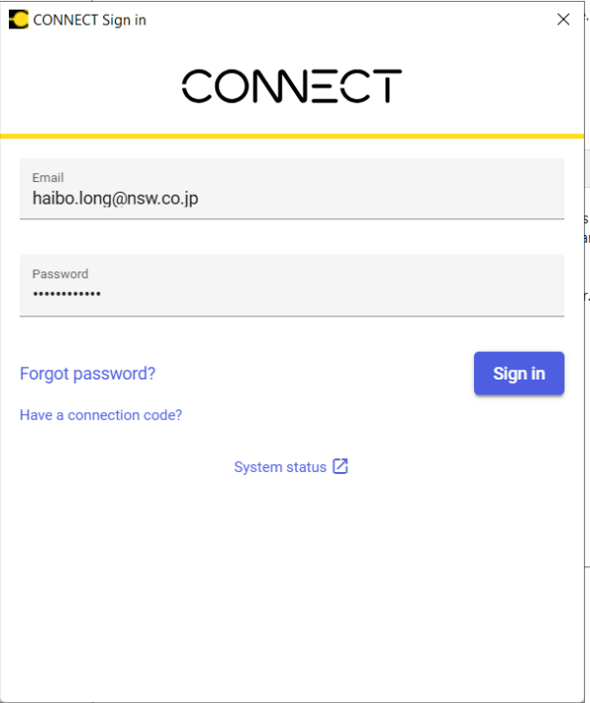

 | ⇒CONNECTと連携

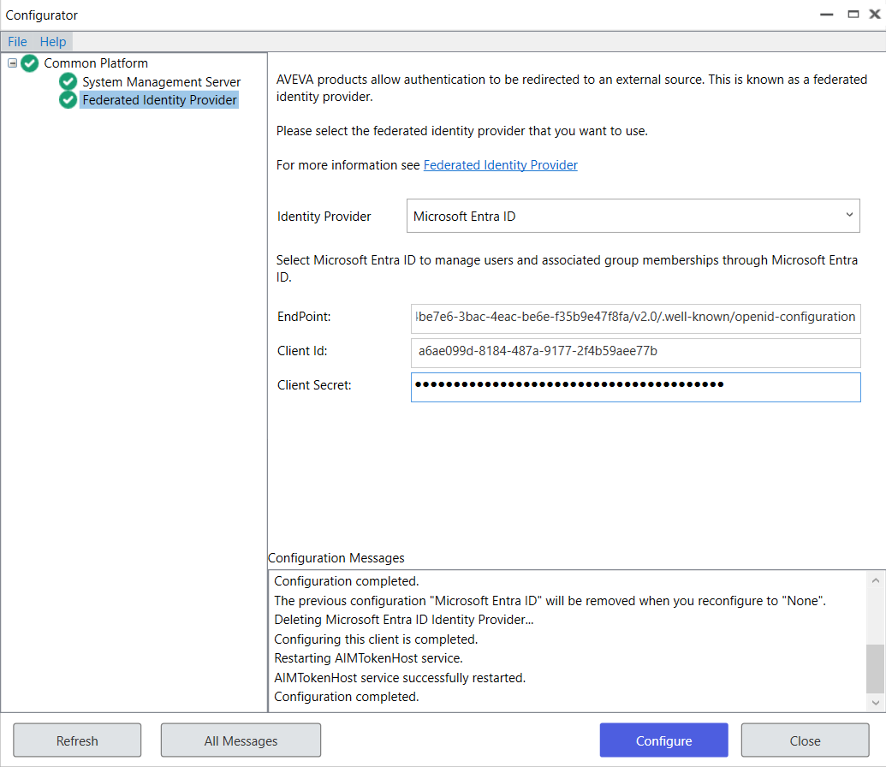
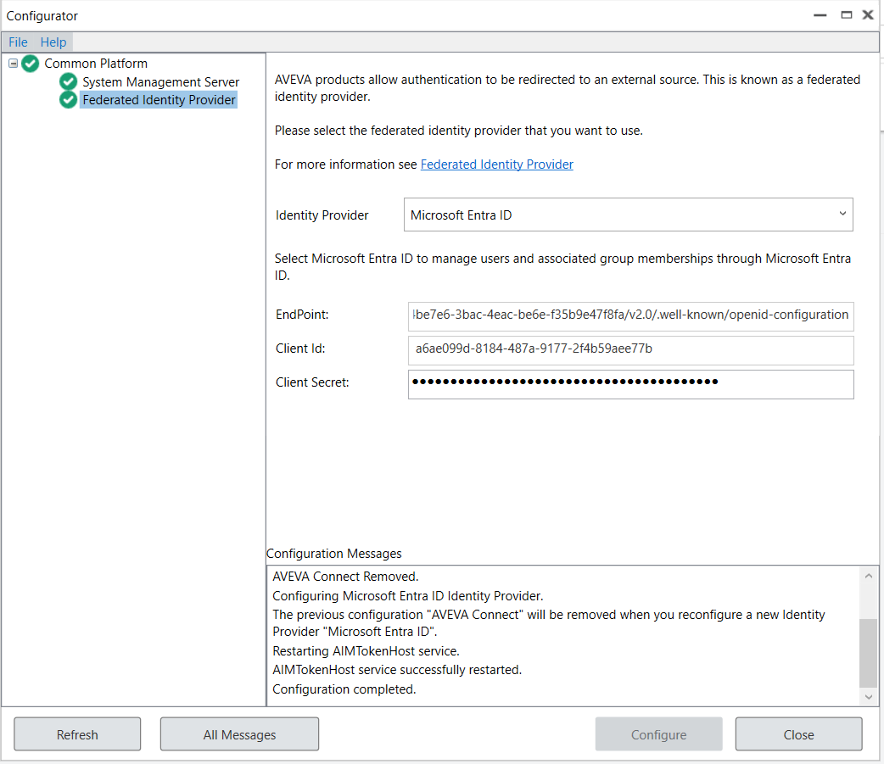
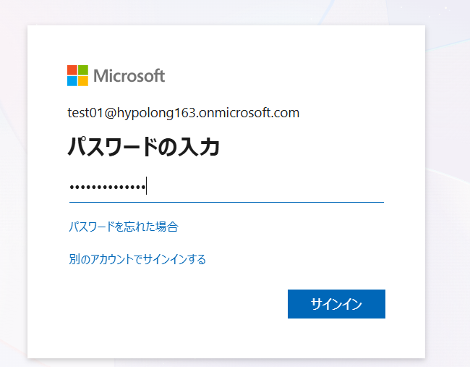
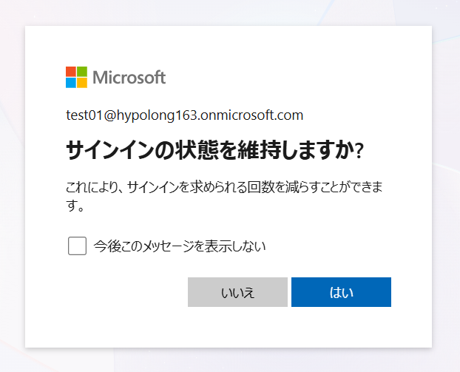
 | ⇒Microsoft Entra ID連携
 | 事前にAzureでAIMをアプリケーションとしてレジストリ必要
 | Entra ID設定手順書：Microsoft Entra ID authentication
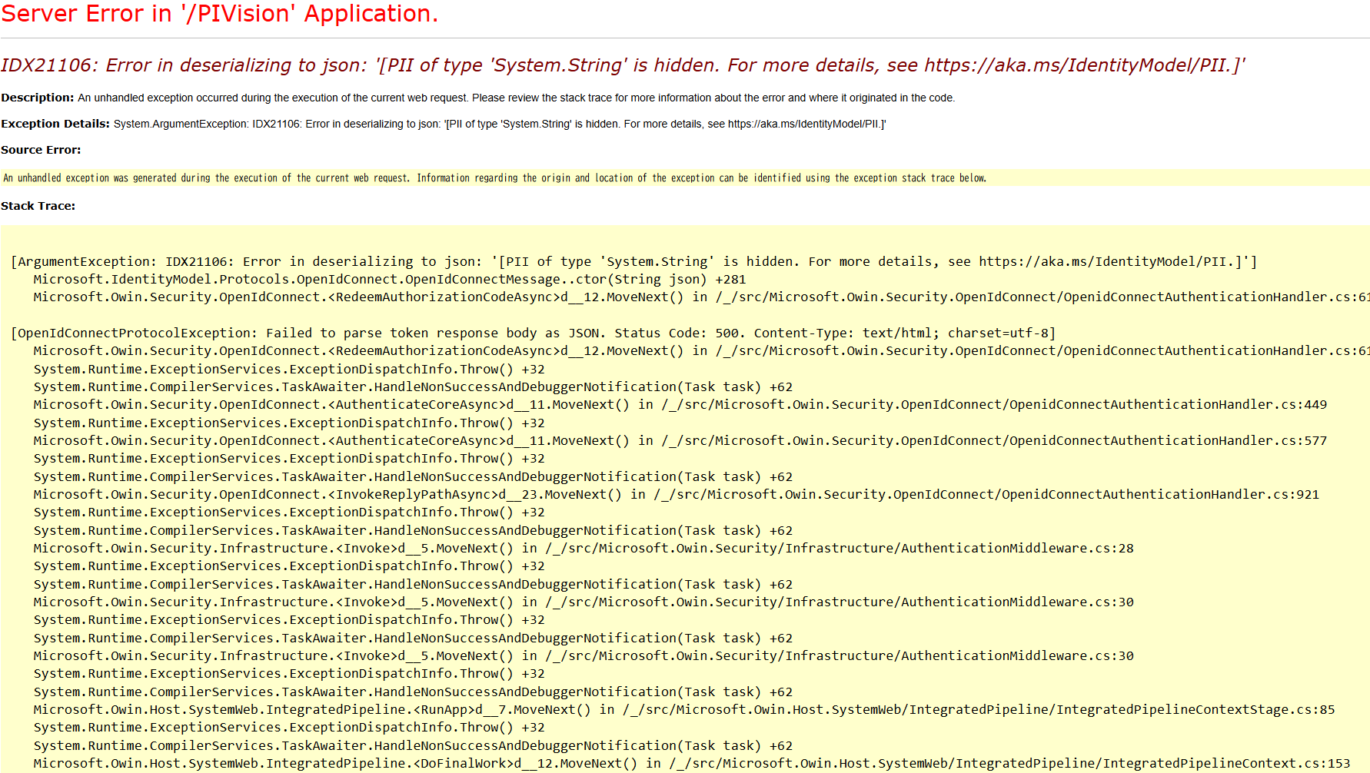

 |  | ⇒右のようなエラーが出たら、Entra IDの設定に問題があるので、公式サイトのようにちゃんと設定してください。

4.PI DA-OIDC利用
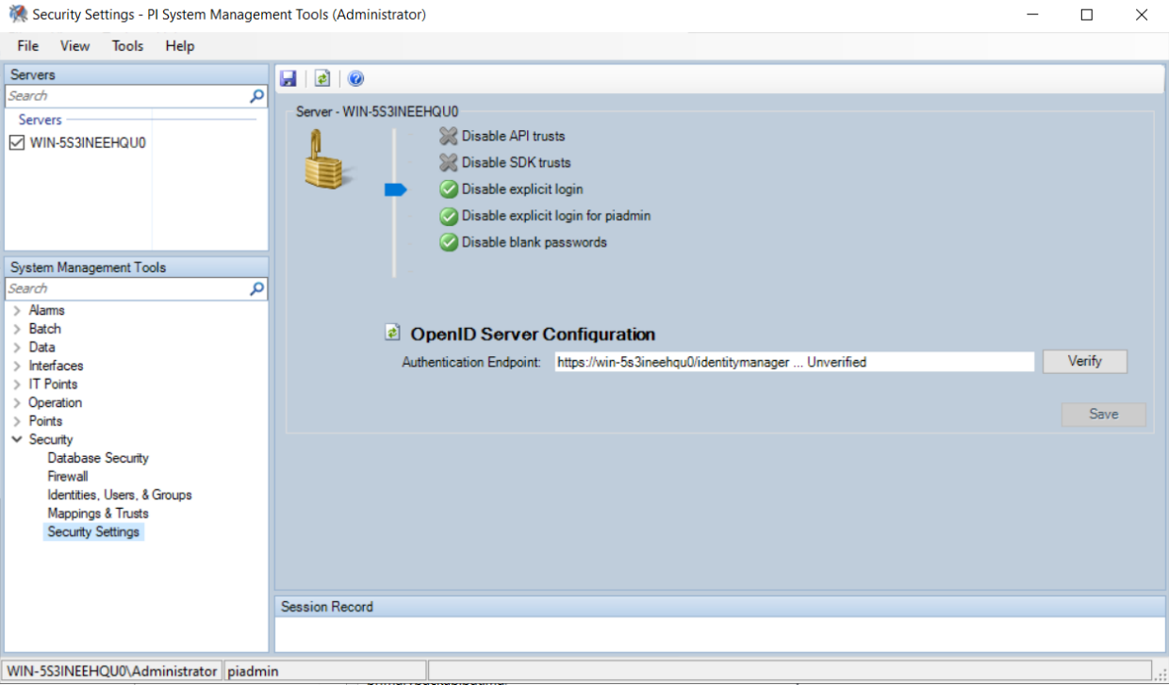
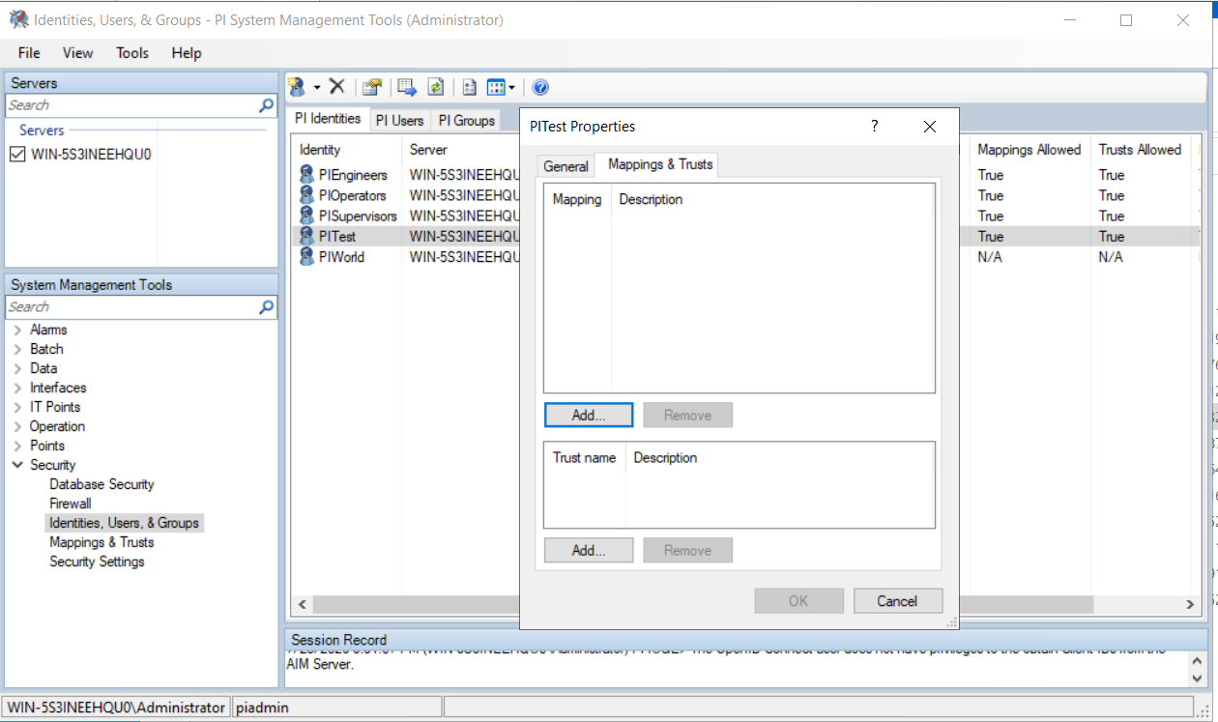
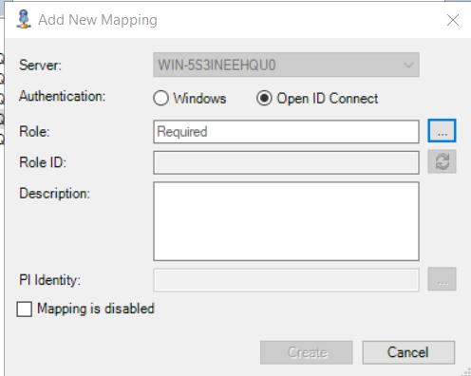
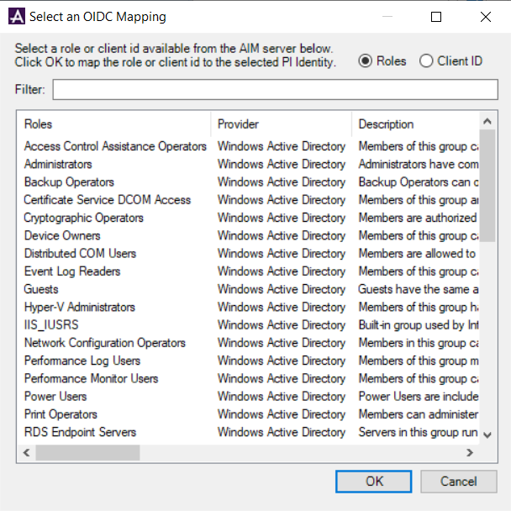
PI DAはOIDC利用でIdentityとUserとのMappingが設定できる

5.PI AF-OIDC利用
PI AFはOIDC利用でログイン

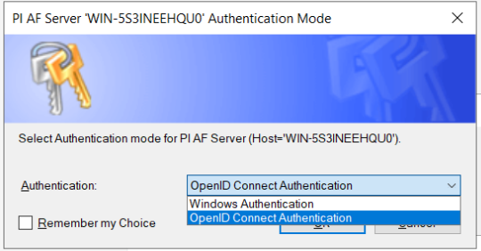

⇒windows AuthenticationとOIDC両方ともサポートする

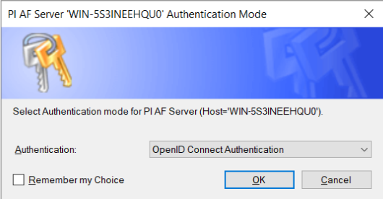

⇒OIDC方式を選択

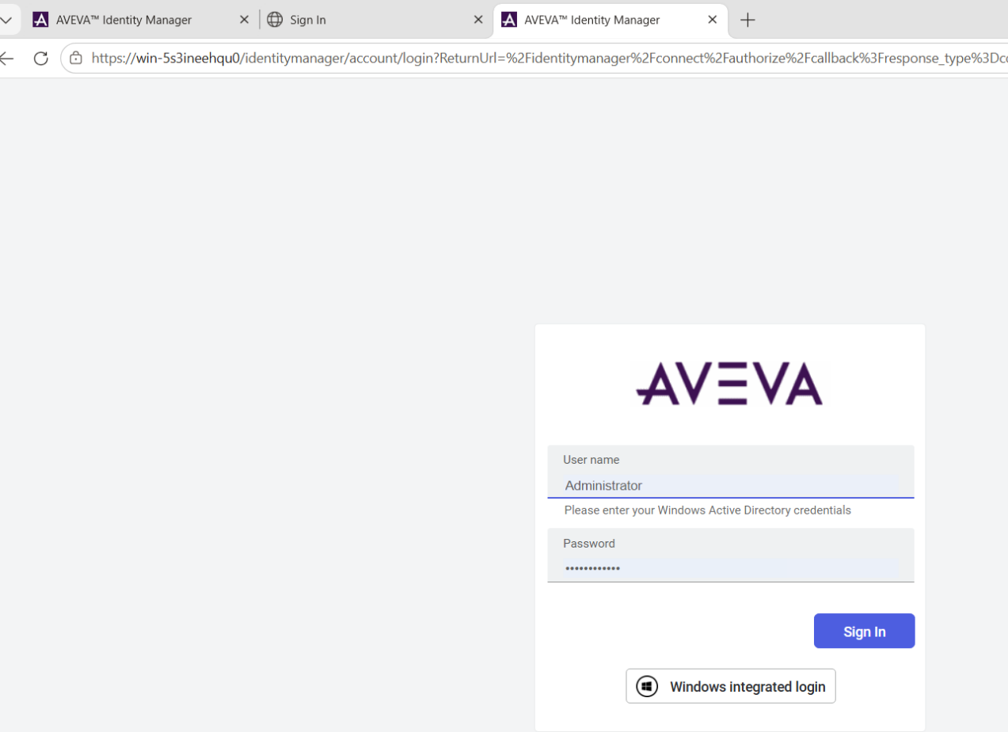

⇒登録の情報を入れる。 注意：違うOIDC IdPの設定で違う画面が出てくる

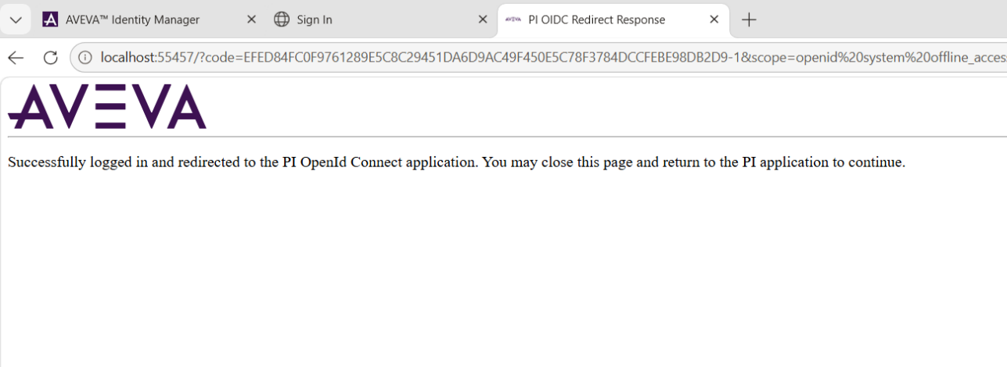
⇒成功したら、AIMには成功したメッセージが表示される

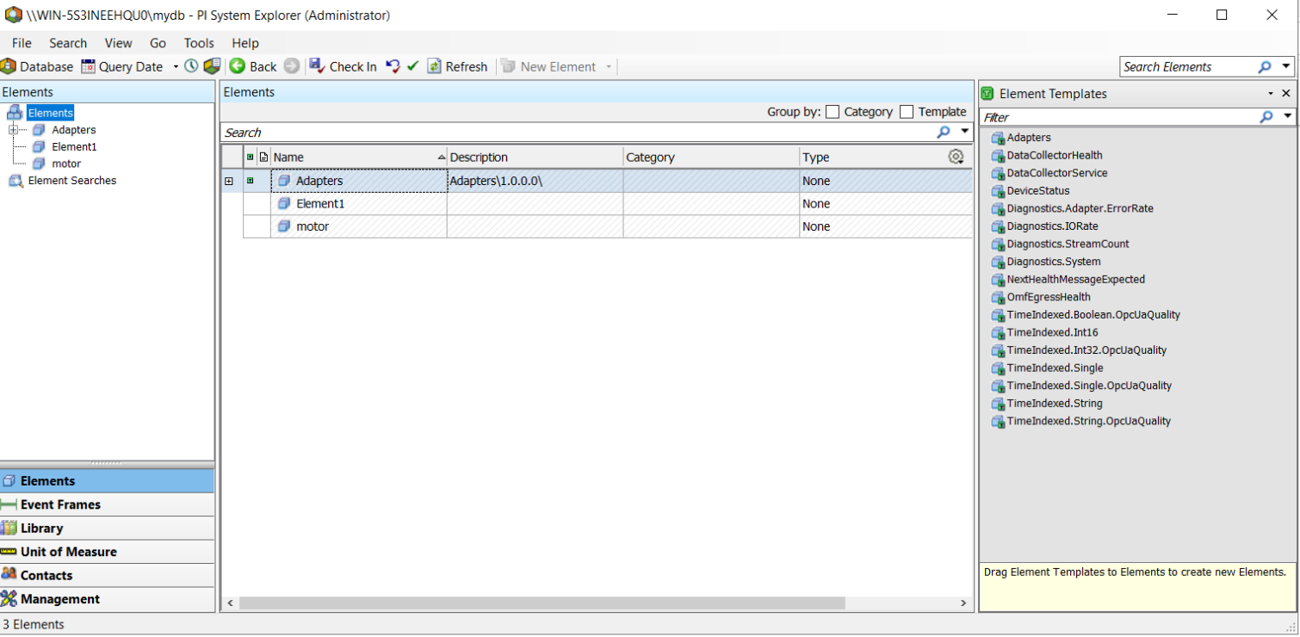
⇒自動的にPSEの画面が表示される

6.PI Vision-OIDC利用

PI VisionはOIDC利用でログイン

①PI Vision Adminでの設定 | https://＜hostname＞/pivision/admin/#
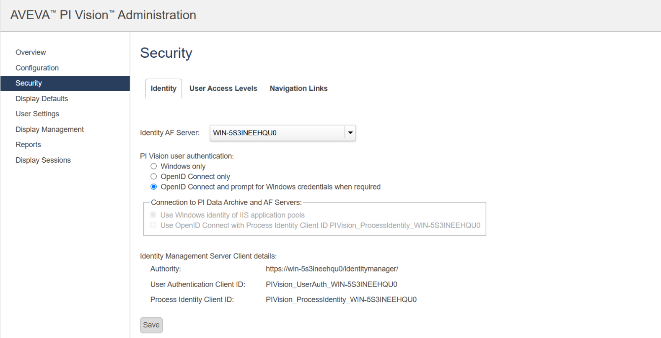
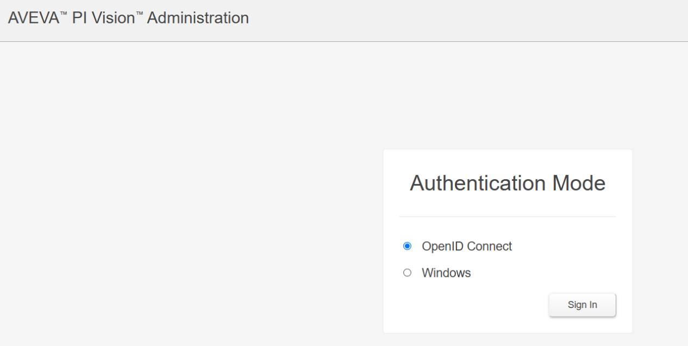
 | ⇒OIDCは「認証選択肢」に入ると設定

ログアウト後に再度ログイン時にこの画面が出てくる

②PI VisionログインでOIDC選択 | https://＜hostname＞/pivision
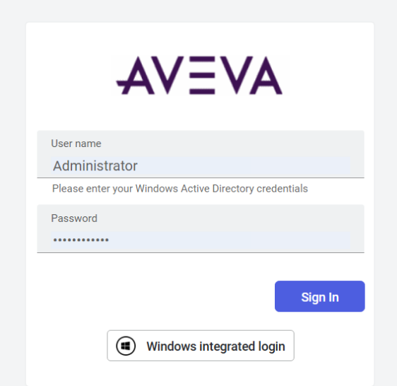
 | ⇒設定完了後にPI Visionの登録にも右の画面が出てくる。 注意：違うOIDC IdPの設定で違う画面が出てくる

